MATRIZ RCC_23
 | Misión: Órgano Constitucional que juzga el desempeño de los Magistrados Judiciales, Agentes Fiscales y Defensores Públicos por la supuesta comisión de delitos o mal desempeño en el ejercicio de sus funciones, observando el debido proceso y velando por la correcta administración de justicia, en tutela de los derechos de los ciudadanos.

MATRIZ DE INFORMACIÓN MÍNIMA PARA INFORME DE RENDICIÓN DE CUENTAS AL CIUDADANO - EJERCICIO 2025

1- PRESENTACIÓN
Institución: | JURADO DE ENJUICIAMIENTO DE MAGISTRADOS
Periodo del informe: |  | ENERO - DICIEMBRE 2025
Misión institucional
Órgano Constitucional que juzga el desempeño de los Magistrados Judiciales, Agentes Fiscales y Defensores Públicos por la supuesta comisión de delitos o mal desempeño en el ejercicio de sus funciones, observando el debido proceso y velando por la correcta administración de justicia, en tutela de los derechos de los ciudadanos.

PRESENTACIÓN DE LOS MIEMBROS DEL COMITÉ DE RENDICIÓN DE CUENTAS AL CIUDADANO (CRCC)
chrome-extension://efaidnbmnnnibpcajpcglclefindmkaj/https://www.jem.gov.py/wp-content/uploads/2025/06/N%C2%B0-161-Resolucion-Aprobacion-Rendicion-de-Cuentas-y-CRCC.pdf
Nro. | Dependencia |  | Responsable |  | Cargo que Ocupa
1 | Dirección General de Gabinete |  | Oscar Cano Artaza |  | Director General
2 | Dirección de Planificación y Desarrollo |  |  |  | Director
3 | Secretaría General |  | María Ramona Dávalos |  | Técnica
4 | Secretaría General |  | Fátima Carolina Flores |  | Técnica
5 | Dirección de Auditoría |  | Melissa Maldonado |  | Técnica
6 | Dirección de Auditoría |  | Rosa Gonzalez Miranda |  | Técnica
7 | Dirección Gral. de Administración y Finanzas |  | Cesar Benitez |  | Técnico

 | Visión: Ser una institución confiable y reconocida por la aplicación de procesos transparentes, objetivos e imparciales en el cumplimiento de su rol constitucional, para el fortalecimiento del estado de derecho, en beneficio de la sociedad.

 | 14 de Mayo esq. Oliva - Ed. El Ciervo |  |  | Tel: (595 21) 442662
 | www.jem.gov.py |  |  | Asunción-Paraguay

8 | Dirección Gral. de Administración y Finanzas |  | Edson Silvero Machoqui |  | Técnico
9 | Dirección General de Asuntos Legales |  | Lourdes Ruiz Campos |  | Técnica
10 | Dirección General de Asuntos Legales |  | Leidy Godoy |  | Técnica
11 | Dirección General de Talento Humano |  | Nidia Patricia Benítez |  | Técnica
12 | Dirección General de Talento Humano |  | Cesar Nicolas Rivarola |  | Técnico
13 | Departamento de Transparencia y Anticorrupción |  | David Meza |  | Técnico
14 | Departamento de Transparencia y Anticorrupción |  | Carmen Beatriz Duarte |  | Técnica
15 | Departamento de Transparencia y Anticorrupción |  | Gloria Stella Colmán |  | Jefa
16 | Dirección Ejecutiva |  | Cristian José Espínola |  | Técnico
17 | Dirección Ejecutiva |  | Tania Vera |  | Técnica
18 | Departamento de Organización, Control y Procesos |  | Lorena Fleitas |  | Jefa
19 | Departamento de Análisis y Estadísticas |  | Ledy Almirón |  | Jefa
20 | Departamento Coordinación de Proyectos y Conv. |  | Maria del Carmen Machuca |  | Jefa
21 | Departamento de Transparencia y Anticorrupción |  | Alexandra Raquel Díaz |  | Técnica
Cantidad de Miembros del CRCC: |  |  |  | 20
Total Hombres : |  |  |  | 5
Total Mujeres: |  |  |  | 15
Total nivel directivo o rango superior: |  |  |  | 5

2- PLAN DE RENDICIÓN DE CUENTAS AL CIUDADANO
2.1. Resolución de Aprobación y Anexo de Plan de Rendición de Cuentas

2.2 Plan de Rendición de Cuentas

Priorización | Tema |  | Vinculación POI, PEI, PND, ODS. | Justificaciones |  | Evidencia
1 | Plan Estratégico Institucional |  | PND | Desarrollo y ejecución de distintos objetivos estrategicos y lineas de acción 2024-2028 |  | https://www.jem.gov.py/plan-estrategico-institucional/
2 | Plan Operativo Institucional |  | PEI | Avance de ejercicio 2025 |  | https://www.jem.gov.py/p-o-a/
3 | Objetivo 16; PAZ, JUSTICIA E INSTITUCIONES SÓLIDAS |  | ODS - PND | Puntos 16.3;16.5;16.6;16.10 y 16.a |  | https://acortar.link/qVf8kp
4 | Plan Nacional de Desarrollo |  | PEI | 4. 1 Garantizar el acceso a los derechos humanos / 4.1.1 Mejorar el acceso y una eficiente administación de la Justicia cn igualdad de oportunidades Pag. 17 |  | www.jem.gov.py/wp-content/uploads/2025/03/PEI-2024-2028-aprobado.pdf

3- GESTIÓN INSTITUCIONAL
3.1 Nivel de Cumplimiento Mínimo de Información Disponible - Transparencia Activa Ley 5189 /14
Mes | Nivel de Cumplimiento |  |  | Enlace publicación página WEB Institucional
 | Primer - Segundo - Tercero - Cuarto cuatrimestre |  |  | https://www.jem.gov.py/transpariencia-gubernamental/

3.2 Nivel de Cumplimiento Mínimo de Información Disponible - Transparencia Activa Ley 5282/14
Mes | Nivel de Cumplimiento (%) |  |  | Enlace publicación página WEB Institucional
 | Primer - Segundo - Tercero - Cuarto cuatrimestre |  |  | https://www.jem.gov.py/acceso-a-la-informacion-2/

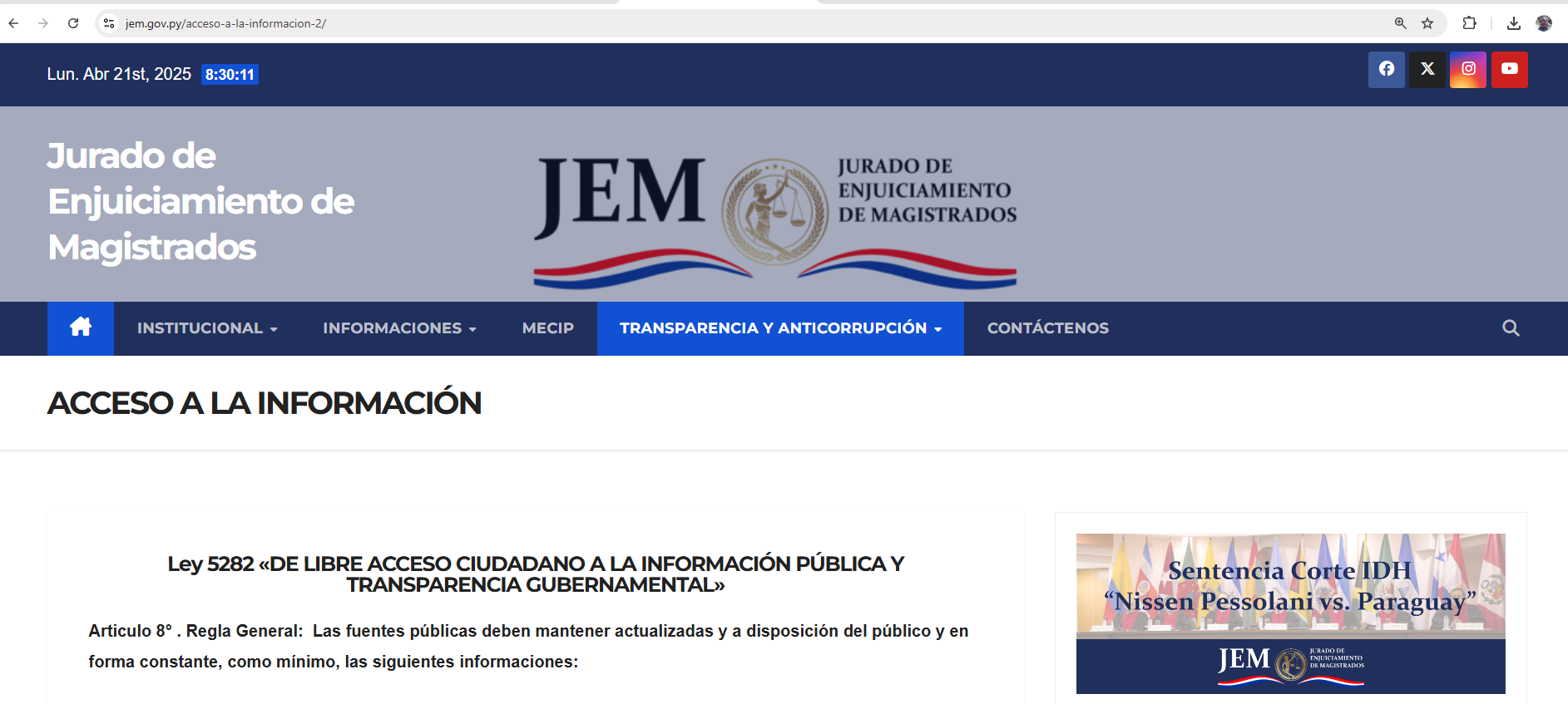

3.3 Nivel de Cumplimiento de Respuestas a Consultas Ciudadanas - Transparencia Pasiva Ley N° 5282/14
Mes | Cantidad de Consultas | Respondidos |  | No Respondidos o Reconsideradas |  | Enlace Portal AIP
ENERO - DICIEMBRE | 14 | 14 |  |  | https://acortar.link/mFFyfz

3.4- Servicios o Productos Misionales (Depende de la Naturaleza de la Misión Institucional, puede abarcar un Programa o Proyecto)

3.5 Contrataciones realizadas
I.D. | Descripción | Modalidad | Objeto del Gasto | Empresa adjudicada | Monto Adjudicado | Enlace
469247 | Servicio de Guardería Plurianual 2025 - 2026 | MCN | 269 | Los 3 Pastorcitos de Gisela Patricia Sisa | 419,499,900 | https://www.contrataciones.gov.py
469269 | Servicio de Fumigación y Desinfección - Plurianual | MCN | 242 | Lote 1 JD Servicios 20.000.000; Lote 2 Consermar 30.000.000 | 50,000,000 | https://www.contrataciones.gov.py
469249 | Servicio de fotocopiado | MCN | 262 | Data Systems S.A.E.C.A. | MONTO MÁX 115.200.000 | https://www.contrataciones.gov.py
469257 | Servicio De Clasificación Y Guarda De Archivos - Plurianual. | MCN | 288 | Big Box S.R.L. | MONTO MÁX 55.000.000 | https://www.contrataciones.gov.py
469266 | Servicio de Mantenimiento de Vehículos | MCN | 244 | AUTOMOTOR S.A. | MONTO MÁX 60.000.000 | https://www.contrataciones.gov.py
469233 | Adquisición de Tintas y Tóner | MCN | 342 | Lote 1 PARAGUAY INSUMOS 8.169.600; Lote 2 PARAGUAY INSUMOS 1.074.000 | 9,243,600 | https://www.contrataciones.gov.py
469272 | Seguros Varios | MCN | 264 | Lote 1 y 2: Fenix 29.980.000 y Lote 3 Intercontinental 5.300.000 | 35,280,000 | https://www.contrataciones.gov.py
469283 | Seguro Médico | LPN | 271 | Santa Clara S.A. Medicina Prepaga | 7,200,000,000 | https://www.contrataciones.gov.py
469237 | Suscripción a Licencias | MCN | 253 - 579 | ITCS | 21,953,000 | https://www.contrataciones.gov.py
469274 | Servicio De Internet - Plurianual | MCN | 268 | TELECEL SAE | 34,056,000 | https://www.contrataciones.gov.py
474175 | Adquisición de Equipo Firewall | MCN | 543 | ITCS | 293,363,334 | https://www.contrataciones.gov.py
...
3.6 Ejecución Financiera
390 | 399 | Bienes de Consumo Varios | 2,000,000 | 854,000 | 1,146,000
530 | 534 | Equipos Educativos y Recreacionales | 0 | 0 | 0
530 | 536 | Equipos de Comunicaciones y Señalamientos | 0 | 0 | 0
530 | 538 | Herramientas, Aparatos e Instru. En Gral | 0 | 0 | 0
540 | 541 | Adquisiciones de Muebles y Enseres | 30,000,000 | 26,940,000 | 3,060,000
540 | 543 | Adquisiciones de equipos de computación | 398,490,000 | 392,133,334 | 6,356,666
570 | 579 | Activos Intangibles | 8,000,000 | 0 | 8,000,000
910 |  | Pago de Impuestos , Tasas ,Gastos Judiciales y Otros
910 | 910 | Tasas y Contribuciones | 194,887,115 | 191,453,198 | 3,433,917
 |  | TOTAL GENERAL | 44,028,198,278 | 42,605,840,641 | 1,422,357,637
CUADRO DE EJECUCIÓN DEL 01 DE ENERO AL 31 DE DICIEMBRE 2025
PRESUPUESTO VIGENTE | 44028198278
PRESUPUESTO OBLIGADO | 42605840641
SALDO PRESUPUESTARIO | 1422357637
PORCENTAJE | 0.97
EJECUCIÓN PRESUPUESTARIA DE JULIO - AGOSTO - SETIEMBRE
PRESUPUESTO VIGENTE | PRESUPUESTO OBLIGADO | SALDO
44,028,198,278 | 42,605,840,641 | 1,422,357,637

4- PARTICIPACIÓN CIUDADANA
4.1. Canales de Participación Ciudadana existentes a la fecha.
Meses | Nro. de atenciones | Descripción |  | Dependencia Responsable del Canal de Participación |  | Evidencia (Página Web, Buzón de SQR, Whatsapp)
Enero - Diciembre | 390 | Atención en ventanilla/Telefónica/Whatsaap |  | Secretaria General - Atención a la Ciudadanía |  | www.jem.gov.py

https://www.jem.gov.py/q-mecanismos-de-participacion-ciudadana/

4.2. Participación y difusión en idioma Guaraní
Producto (actividades, materiales, insumos, etc) |  | Descripción |  | Fecha | Enlace
...
8 - SECRETARÍA EJECUTIVA
8.1 ACTIVIDADES PROTOCOLARES - REUNIONES

*Elección de mesa directiva del JEM
https://www.jem.gov.py/eleccion-de-mesa-directiva-del-jem/
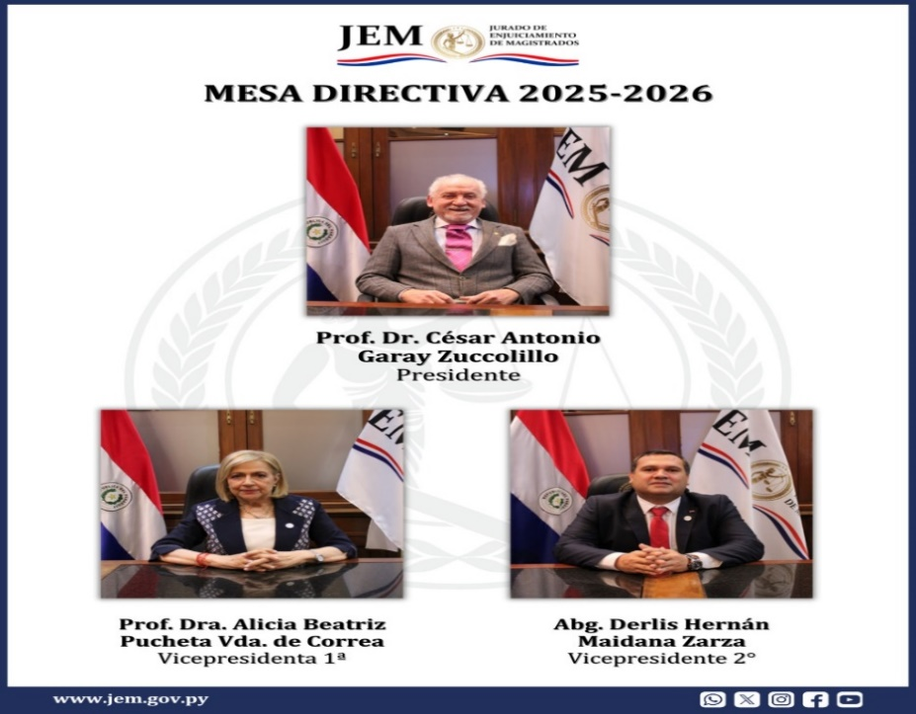
Fecha: 27/02/2025

 | «Sensibilización de la nueva Ley n.° 7389/2024 de Transparencia e Integridad y su impacto en la Rendición de Cuentas al Ciudadano»

 | https://www.jem.gov.py/sensibilizacion-de-la-nueva-ley-n-7389-2024-de-transparencia-e-integridad-y-su-impacto-en-la-rendicion-de-cuentas-al-ciudadano/
 | Fecha: 07 de abril 2025

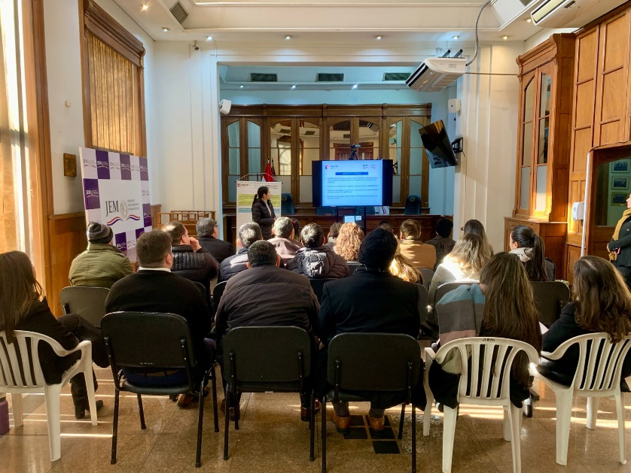
 | Capacitación en el Jurado de Enjuiciamiento de Magistrados: Fortalecimiento del Control Interno. Fecha de publicación: 07/07/2025.

 | El JEM aprueba Código de Ética para Miembros

 | 04 de setiembre-2025
 | https://www.jem.gov.py/el-jem-aprueba-codigo-de-etica-para-miembros/
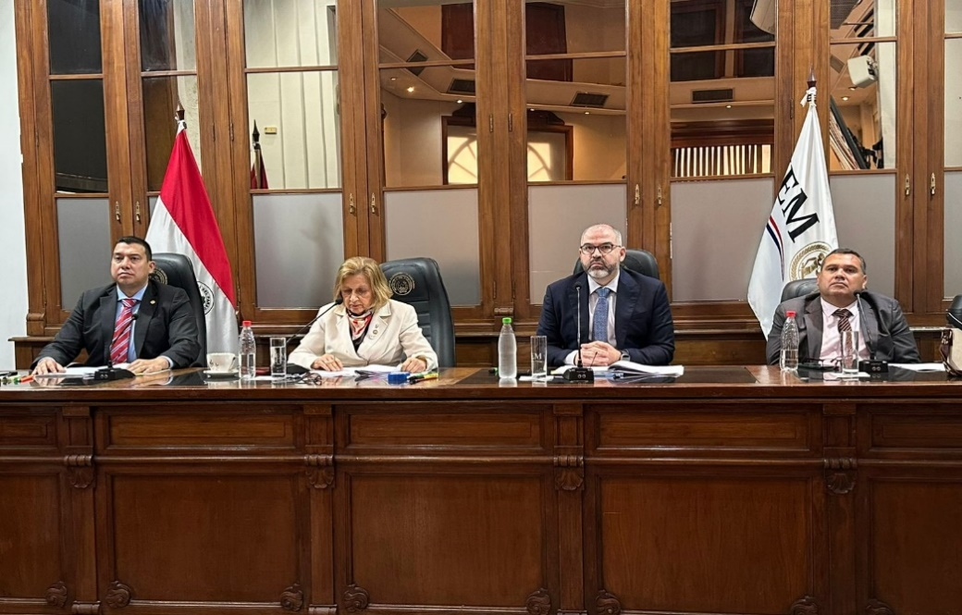

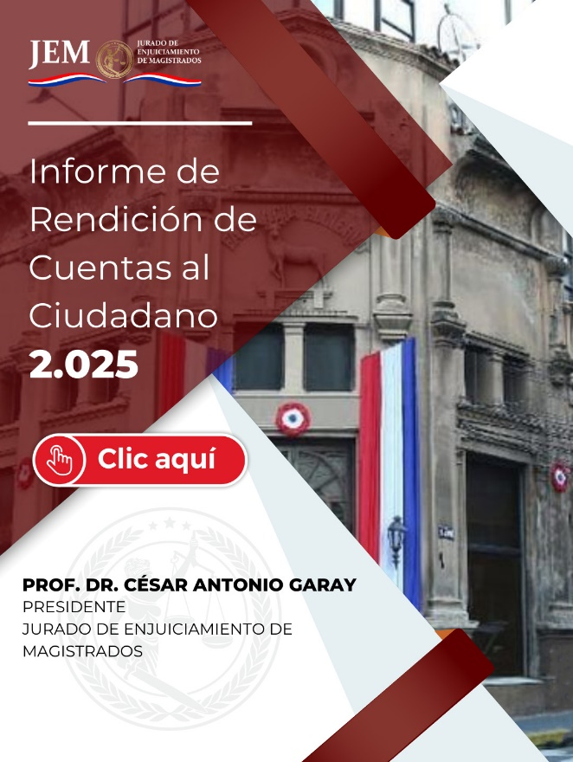
 | https://www.jem.gov.py/wp-content/uploads/2025/12/d2972367-ba52-4724-bad9-9de5e08bf72f.pdf?pid=6678
 |  | 2025-12-30

